상품제안서
선물세트 3종-선풍기 넥쿨러 //(휴대용선풍기 미니선풍기 손선풍기 핸디선풍기//넥쿨러 넥아이스 | 상품코드: F25570

 |  |  |  |  |  |  | 02-412-0044 | www.easy1.co.kr
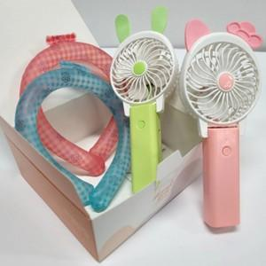

【상세/제작정보】 | 인쇄문의

【인쇄/포장옵션】 | / 포장불가능

【공급단가】 | 수량 | 100~ | 300~ | 500~ | 1,000~ | 3,000~
*VAT별도 | 단가 | 11,870원 | 11,680원 | 11,400원 | 11,110원 | 10,920원

【상품 URL】 | http://www.easy1.co.kr/src/goods_detail.php?gdno=25570

